中级周期
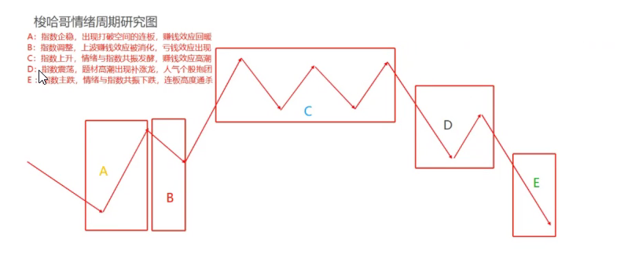
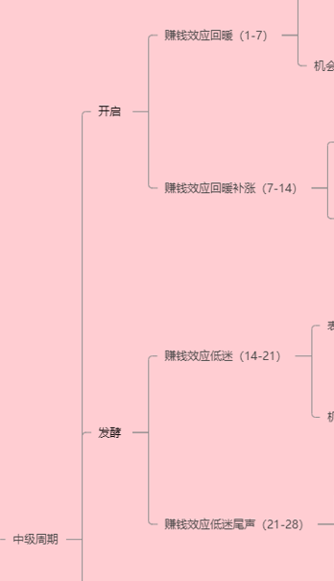
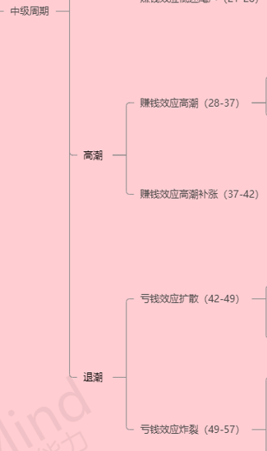
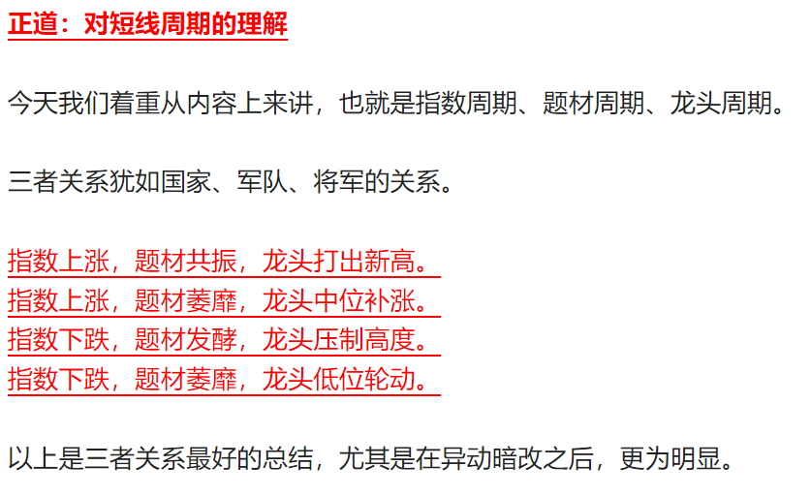
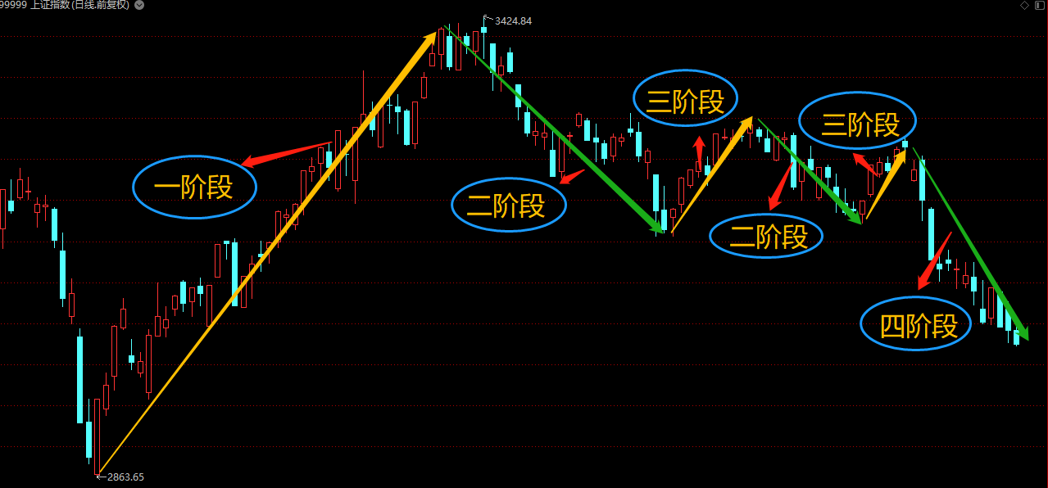
中周期 | 命名1 | 命名2 | 命名3 | 命名4 | 中级周期细分命名 |  | 形象比喻
中级-P1 | 一阶段 | A.1 | 开启 | 开启 | 赚钱效应回暖 | 在指数连续下跌后， 指数上涨，题材共振，出现一大批龙头股： 湖南发展、建议集团、新华制药、中通客车等。 这个阶段就是指数上涨，题材共振， 龙头中通客车 打出十三板的 新高。 | 小牛
 |  | A.2 | 开启倒春寒 |  | 赚钱效应回暖补涨 |  | 回暖
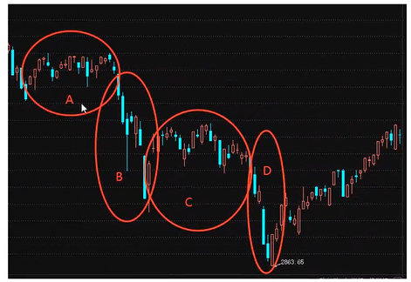
中级-P2 | 二阶段 | B.1 | 低迷 | 发酵 | 赚钱效应低迷 | 指数下跌，题材发酵，龙头压制高度 龙头一波高度比一波高度低： 赣能股份、金智科技、恒大高新、佛燃能源等。 题材虽然发酵，但由于指数背景是下跌的，空间龙头的高度也被压制 | 回暖
 |  | B.2 |  |  | 赚钱效应低迷尾声
中级-P3 | 三阶段 | C.1 | 高潮 | 高潮 | 赚钱效应高潮 | 指数上涨，题材萎靡，龙头中位补涨 这个阶段指数有一波小周期的反弹，上涨力度不大，加上市场题材萎靡，市场围绕核心标的做中位补涨： 大港股份 | 大牛市
 |  | C.2 |  |  | 赚钱效应高潮补涨
中级-P4 | 四阶段 | D.1 | 主跌 | 退潮 | 亏钱效应扩散 | 指数下跌，题材萎靡，龙头低位轮动， 这个阶段是亏钱效应最严重的阶段，因为高度往往被压制到极限，就连四板都是高度限制了， 这个时候没有很强的赚钱效应，市场资金迷茫，核按钮严重， 空仓是最好的操作！ | 小熊市
 |  | D.2 | 主跌 |  | 亏钱效应炸裂 |  | 大熊市

短线周期
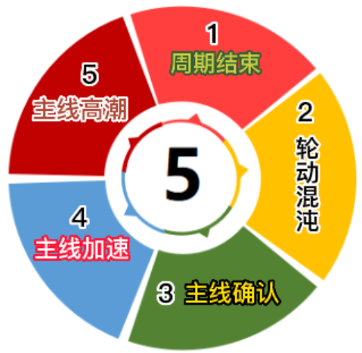
阶段 | DX-P1 | DX-P2 | DX-P3 | DX-P4 | DX-P5 | DX-P6 | DX-P7 | DX-P8 | DX-P9 | 来源
命名1 | 周期结束 | 轮动混沌 | 主线确认 | 主线加速 | 主线高潮 |  |  |  |  | 公众号2022/7/9：正道：对短线周期的理解
标准命名 | 冰点 | 轮动 (混沌) | 发酵(主线确认) | 加速 | 高潮 | 反包、二波：原则上不做 |  |  |  | 自我总结

情绪表现 | 主线龙头断板 1、 高度压制在3B及以下 2、 连板数被压制在个位数 次日无脑做高标，后续可以吃到溢价的、换手率和前日相当或者略高 | 题材散乱，资金迷茫—龙头补涨，次高补涨，切换（高低切换、板块切换、转债切换） | 题材低位试错后发酵成主流热点，过程是分歧爆量-换手承接弱转强-加速 | 当日弱转强，次日一字加速，板块内有连板的助攻。 | 板块全面发酵，板块内连板增多，但是这个时候的跟风都是卖点。
操作要领 | 中周期在第一阶段/开启、第三阶段/高潮 才可以操作以下策略 | 中周期在第一阶段/开启、第三阶段/高潮 才可以操作以下策略 短线周期中最容易造成回撤的阶段。 这个地方容易亏钱的点：如果恰好是中级别第二、四阶段(中周期的低迷/发酵和退潮阶段)，最好是空仓，要做的话，把仓位降低在三成仓位以下 | 适用于中周期的所有的四个阶段 弱转强： 分歧爆量 弱转强 这个地方容易亏钱的点：题材会不断试错，真正走出来哪个题材是未知的，试错有一定的炮灰属性，所以一定要多布局，最好是选两个标的，符合切换的次日都买给到仓位 | 适用于中周期的所有的四个阶段 情绪超级好；板块内补涨和板块外补涨 这个地方容易亏钱的点：看到主线热点加速上不到车，去无脑的做分支补涨，没有注意到分支补涨在五板是个坎，最好是做二板就好。 | 只有1、3周期才有机会加仓；2、4周期原则上不能新开仓 这个地方容易亏钱的点：一是看到板块高潮去追跟风小弟，不明白是卖出点，二是去追加速板，不明白这是在酝酿风险。
策略1 | 反包或者二波龙 | 龙头补涨 如果龙头打出高度，那么断板的时候 会出现一个补涨龙，涨幅空间一般在7板左右， 或者出现一个首板，涨幅在三板左右 | 分歧爆量： 新题材在分歧爆量的时候就要选择上三成仓位了，一般发生在二、三板的时候。 | 板块内补涨 如果龙头有机会上车的话是最好的， 如果没有机会上车，首次加速那么选择当天同花顺指数同板块内的首板或者换手二板，预期是套利。 | 龙头： 第一、三周期阶段的龙头不去预测断板，一直拿到走完二波。
策略2 | 无 | 次高补涨 一般在龙头断板当天选择次高，但是上升空间不大，放弃 | 弱转强：新题材经过爆量后次日换手承接弱转强，带动板块，一般发生在三、四板。 龙头给到上车机会的话首选龙头， 但如果一字弱转强的话，选择做助攻的首板，一般次日都会有一个套利的溢价。 | 板块外补涨： 在主线一字弱转强或者加速的当日，会出现新的题材来吸引资金，可以做首板或者二板的打板，一定要是有板块效应的，预期是做一个4板左右的空间补涨。 | 补涨： 空间板一字加速超预期，资金会挖掘补涨，做分支属性的首板或者二板，补涨在四板以内。
策略3 |  | 切换一般有三个方向：高低切、板块切换、转债切换 在中周期的第一、三阶段：高低切换明显，一般是新题材 做高低切换一定要注意是新题材，所以复盘的时候，首先排除旧题材，旧题材一般补涨在三个板左右，不包括补涨龙； 在中周期的第二、四阶段：板块切换、转债切换明显。 板块切换发生在主板与创业板、科创板之间，如果主板亏钱效应开始，而创业板赚钱效应开启，那么可往创业板去寻找机会； 转债套利的话一般在亏钱效应明显，空间高度打不开，会出现很多龙头债，发现之后次日选择上，依然会有一定的肉吃 |  |  | 分支： 第一、三周期阶段会有分支的高度补涨，做换手二板的打板，可以直接竞价抢买。

 |  | 备注：买点通过交易系统总结来梳理，详细看交易系统总结
 | 特别注意 | 整个周期如果没有踏准节奏的话，那是非常容易亏钱的，尤其是第2阶段，轮动混沌阶段， 如果整个阶段正好叠加中级情绪周期的第二、四阶段，那么亏钱效应是非常炸裂的，可能今天一字涨停，明天就一字跌停，所以一定切记，在叠加的时候，最好是空仓，或者去做机动性较高的可转债。

